Лист1
 | Садовый центр "Скуратово" |  |  |  | 11.08.2026 г.
 | Калужская область, Жуковский район, д. Скуратово 12а
 | www.prosad24.ru +7(903)273-24-15

№ п/п | Гортензии | Контейнер, литры | Остаток | Цена, рублей | Фото
1 | Гортензия древовидная Анабель (белые, VI-IX, 180) | С10 | 1 | 2000
2 | Гортензия древовидная Анабель (белые, VI-IX, 180) | С7,5 | 21 | 1500
3 | Гортензия метельчатая Бомшелл (0,9*0,8, белые, 10-15 см, VII-IX) | С3 | 4 | 500
4 | Гортензия метельчатая Ванила Фрейз (2,2*1,5 м, красн., 25-30 см, VII-X) | С2 | 10 | 500
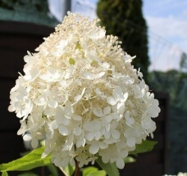
5 | Гортензия метельчатая Грандифлора (2,2*2,2, белые, 25-35 см, VII-IX) | С2 | 4 | 500
6 | Гортензия метельчатая Грандифлора (2,2*2,2, белые, 25-35 см, VII-IX) | С5 | 1 | 1000
7 | Гортензия метельчатая Грандифлора (2,2*2,2, белые, 25-35 см, VII-IX) | С7,5 | 2 | 2500
8 | Гортензия метельчатая Грандифлора (2,2*2,2, белые, 25-35 см, VII-IX) | С10 | 1 | 5000
9 | Гортензия метельчатая Долли (150*150, розовеющая, 20*18 VI-IX) | С10 | 1 | 2500 | 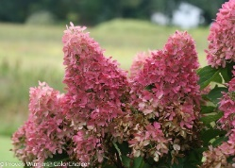
10 | Гортензия метельчатая Долли (150*150, розовеющая, 20*18 VI-IX) | С15 | 2 | 3500
11 | Гортензия метельчатая Канделайт (1,3*1 м, красн., стер., 25-35 см, VII- X) | С5 | 1 | 1500
12 | Гортензия метельчатая Мэджикал Кэндл (1,5*1,3, розов., 20-25 см, VII-IX) | С1 | 9 | 350
13 | Гортензия метельчатая Мэджикал Кэндл (1,5*1,3, розов., 20-25 см, VII-IX) | С2 | 11 | 500
14 | Гортензия метельчатая Мэджикал Свит Саммер (1,5*1,5 м, розов., 20-25 см, VII-X) | С5 | 1 | 1500
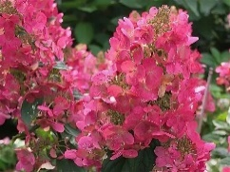
15 | Гортензия метельчатая Мэджикал Фаер (1,5*1,5 м, красн., 18-20 см, VII-X) | С2 | 2 | 600
16 | Гортензия метельчатая Мэджикал Фаер (1,5*1,5 м, красн., 18-20 см, VII-X) | С4 | 3 | 1200
17 | Гортензия метельчатая Мэджикал Фаер (1,5*1,5 м, красн., 18-20 см, VII-X) | С5 | 3 | 1400
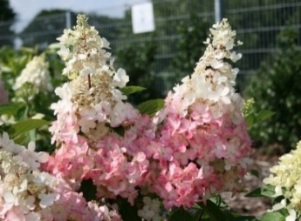
18 | Гортензия метельчатая Пинки Винки (1,8*1,7 м, красн., стер.-ферт, 25-30 см, VII-X) | С2 | 1 | 500
19 | Гортензия метельчатая Пинки Винки (1,8*1,7 м, красн., стер.-ферт, 25-30 см, VII-X) | С4 | 9 | 900
20 | Гортензия метельчатая Пинки Винки (1,8*1,7 м, красн., стер.-ферт, 25-30 см, VII-X) | С5 | 2 | 1200
21 | Гортензия метельчатая Пинки Винки (1,8*1,7 м, красн., стер.-ферт, 25-30 см, VII-X) | С10 | 1 | 2500
22 | Гортензия метельчатая Полар Бир (2*1,9 м, бел., 35-40 см, VII-X) | С4 | 4 | 1200
23 | Гортензия метельчатая Саммер Лав (1,2*1 м, розов., 20-25 см, VII-X) | С3 | 1 | 800
24 | Гортензия метельчатая Сандей Фрейз (1,2*1,2 м, красн., 20-25 см, VII-X) | С5 | 4 | 1200
25 | Гортензия метельчатая Фантом (2,5*2 м , белые, стер., 30-40 см, VII-X) | С2 | 3 | 600

